Bradford
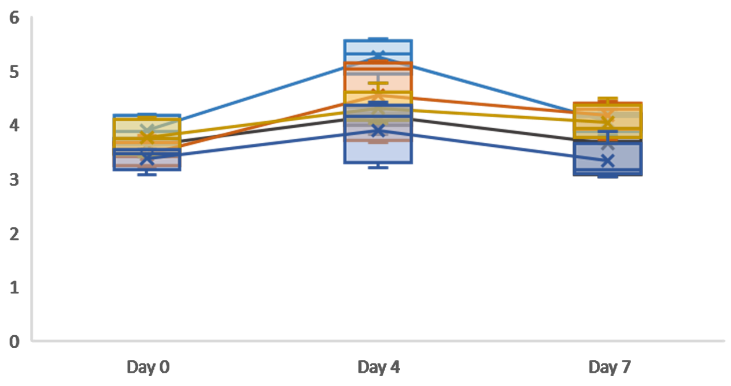
Bradford | H:T=1:0 | H:T=1:5 | H:T=1:10 | H:T=1:15 | H:T=1:20
Day 0 | 3.4701986755 | 3.4701986755 | 3.2715231788 | 4.1986754967 | 3.5364238411
Day 0 | 3.2715231788 | 4.1324503311 | 3.2052980132 | 3.8675496689 | 3.7350993377
Day 0 | 3.0728476821 | 3.7350993377 | 3.8013245033 | 4.1324503311 | 3.6688741722
Day 0 | 3.5364238411 | 4.0662251656 | 3.5364238411 | 3.7350993377 | 3.4039735099
Day 0 | 3.5364238411 | 3.4039735099 | 3.4039735099 | 3.5364238411 | 3.7350993377
Day 4 | 4.4217687075 | 4.4217687075 | 3.6734693878 | 5.306122449 | 4.3537414966
Day 4 | 4.2857142857 | 4.7619047619 | 3.7414965986 | 5.1020408163 | 3.8095238095
Day 4 | 3.1972789116 | 4.1496598639 | 5.1020408163 | 4.7619047619 | 4.2176870748
Day 4 | 4.1496598639 | 4.1496598639 | 5.1700680272 | 5.5102040816 | 4.2857142857
Day 4 | 3.4013605442 | 4.0136054422 | 5.0340136054 | 5.5782312925 | 4.1496598639
Day 7 | 3.4475524476 | 3.9370629371 | 3.7272727273 | 4.2867132867 | 4.2167832168
Day 7 | 3.8671328671 | 4.2167832168 | 4.0769230769 | 3.9370629371 | 3.2377622378
Day 7 | 3.1678321678 | 4.4965034965 | 4.3566433566 | 4.1468531469 | 4.1468531469
Day 7 | 3.027972028 | 3.6573426573 | 4.4265734266 | 3.7972027972 | 8.1328671329
Day 7 | 3.1678321678 | 3.8671328671 | 4.2867132867 | 4.1468531469 | 3.027972028
1:0 1:5 1:10 1:15 1:20

ELISA
ELISA | H:T=1:0 | H:T=1:5 | H:T=1:10 | H:T=1:15 | H:T=1:20
Day 0 | 1.0011211692 | 0.81005375123 | 0.94344043924 | 1.2823147277 | 0.74876797566
Day 0 | 0.96507071297 | 0.96867575859 | 0.97949089546 | 1.2751046364 | 0.92541521113
Day 0 | 1.1993986784 | 0.94344043924 | 0.97228080421 | 0.80284365999 | 0.97228080421
Day 0 | 0.97228080421 | 0.92541521113 | 0.92541521113 | 1.0515918079 | 0.69108724571
Day 0 | 0.9867009867 | 0.81726384247 | 0.72713770193 | 0.96507071297 | 0.87854961805
Day 4 | 1.5618462064 | 0.99255653758 | 1.4736063077 | 1.6842434852 | 1.2458904402
Day 4 | 1.815180109 | 0.98686364089 | 1.4309095826 | 1.4992243428 | 1.2629691303
Day 4 | 1.4337560309 | 0.93847401904 | 1.2715084753 | 1.4309095826 | 1.1576505415
Day 4 | 1.5447675163 | 0.87585215547 | 1.3056658554 | 1.5903106898 | 1.3455161322
Day 4 | 1.5163030329 | 0.9356275707 | 1.3995986508 | 1.5589997581 | 1.3028194071
Day 7 | 0.68899087767 | 1.074281829 | 1.0572836988 | 1.2725933481 | 1.0062893082
Day 7 | 0.57567000963 | 0.80797778911 | 1.2612612613 | 1.5332313446 | 1.2385970877
Day 7 | 0.62099835685 | 0.89296844014 | 1.3179216953 | 1.6408861692 | 1.6748824296
Day 7 | 0.73431922489 | 1.2725933481 | 1.2329310443 | 1.6748824296 | 1.1082780894
Day 7 | 0.7853136155 | 1.1762706102 | 1.3065896085 | 1.8958581223 | 1.0516176554

1:0 1:5 1:10 1:15 1:20

